信用交易
融资融券市场交易数据统计（20220712）

标的证券 | 融资融券余额（亿元） | 融资余额（亿元） | 融券余额（亿元） | 融资买入额（亿元） | 融资融券规模变化（亿元） | 融资余额增幅(‰) | 融券余额增幅(%)
统计数据 | 16,164.07 | 15,222.99 | 941.08 | 665.42 | -36.77 | -1.44 | -1.55
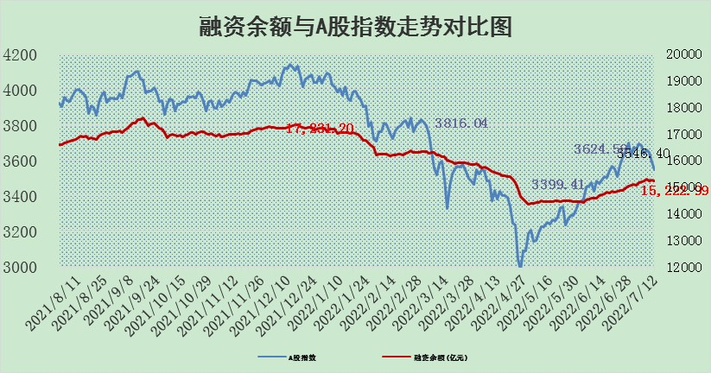

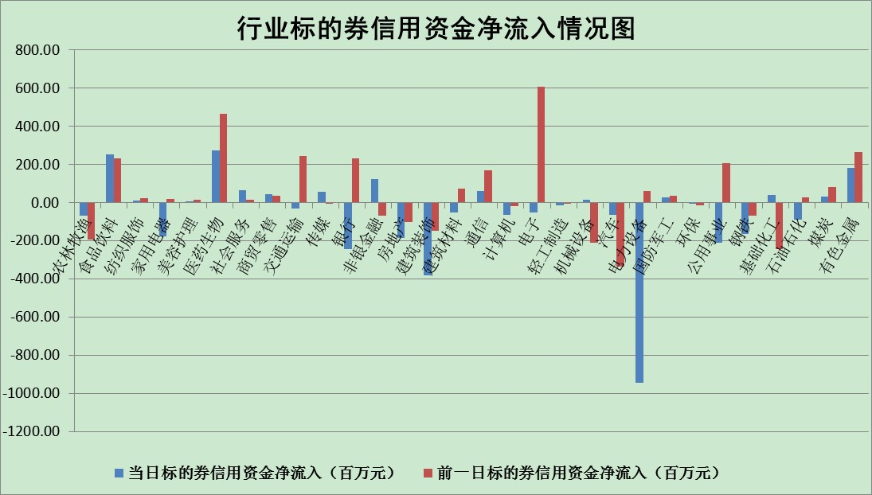

标的基金代码 | 标的基金简称 | 融资余额/市值(%) | 融资余额增幅(%) | 融资买入额/成交金额(%) | （融资余额净增额-融券余额净增额）/市值(‱) | 融券余额降幅(%) | ABS[（融资余额净增额-融券余额净增额）/市值净增额-1](%)
159902 | 华夏中小板ETF | 1.36 | 0.27 | 0.02 | -25.29 | -60.74 | 82.27
159915 | 易方达创业板ETF | 1.47 | 8.85 | 137061.51 | 13.10 | 1.91 | 105.05
159919 | 嘉实沪深300ETF | 5.08 | -0.14 | 1.55 | -1.05 | -2.23 | 98.69
159920 | 华夏恒生ETF | 106.36 | -0.16 | 31.64 | -16.54 | 0.40 | 68.46
159922 | 嘉实中证500ETF | 0.99 | -2.25 | 0.67 | 11.20 | 1.21 | 109.09
159925 | 南方沪深300ETF | 0.05 | -6.68 | 0.00 | -0.33 | 0.00 | 99.64
159928 | 消费ETF | 0.84 | 2.50 | 4.93 | 2.13 | 1.09 | 101.82
159934 | 易方达黄金ETF | 477.70 | 0.00 | 12.20 | 0.30 | 0.00 | 94.61
159939 | 全指信息技术ETF | 0.65 | -4.26 | 20.41 | -2.89 | 0.00 | 98.65
159940 | 全指金融地产ETF | 0.30 | -0.54 | 0.00 | -0.16 | 0.00 | 100.51
159995 | 半导体芯片ETF | 2.14 | -2.23 | 189.56 | 1.93 | 22.97 | 100.66
159997 | 天弘中证电子ETF | 2.56 | 2.94 | 65.13 | 6.95 | -14.44 | 103.05
159998 | 天弘中证计算机主题ETF | 0.20 | 9.43 | 0.04 | 1.69 | 0.00 | 101.09
510050 | 华夏上证50ETF | 11.34 | 0.88 | 191.94 | 11.05 | 3.81 | 120.66
510180 | 华安上证180ETF | 0.45 | 0.77 | 1.08 | 0.36 | 1.25 | 100.79
510880 | 华泰柏瑞红利ETF | 0.21 | 2.33 | 1.02 | 1.13 | 35.35 | 94.65
510900 | 易方达恒生H股ETF | 138.89 | -0.62 | 12.22 | -87.28 | 0.00 | 20.59
511010 | 5年期国债ETF | 0.00 | 0.00 | 0.00 | 0.00 | 0.00 | 100.00
511380 | 可转债及可交换债券ETF | 49.40 | -0.41 | 1.53 | -20.09 | 0.00 | 78.24
512000 | 全指证券ETF | 7.52 | -0.27 | 22.24 | -4.25 | -4.05 | 107.43
512010 | 沪深300医药卫生ETF | 4.13 | -1.92 | 36.35 | -7.59 | 3.08 | 97.15
512070 | 沪深300非银ETF | 3.11 | 3.27 | 56.16 | 10.43 | 7.12 | 141.68
512400 | 南方中证申万有色金属ETF | 0.87 | -8.80 | 0.61 | -2.08 | 8.84 | 97.93
512580 | 广发中证环保产业ETF | 0.45 | 7.24 | 0.49 | 3.45 | 1.20 | 103.29
512660 | 国泰中证军工ETF | 2.85 | -0.37 | 29.83 | -0.29 | 1.47 | 99.86
512800 | 华宝中证银行ETF | 11.14 | -0.88 | 1.86 | -20.44 | -59.32 | 921.03
512980 | 广发中证传媒ETF | 1.69 | -1.47 | 61.89 | -2.48 | 1.31 | 97.09
515030 | 华夏中证新能源汽车ETF | 1.53 | -4.59 | 39.30 | -7.56 | -0.50 | 98.03
515050 | 华夏中证5G通信主题ETF | 1.76 | -0.17 | 276.35 | -0.21 | 1.50 | 99.83
515070 | 华夏中证人工智能ETF | 1.30 | 1.69 | 0.53 | 2.16 | 0.00 | 101.01
标的股票比较指标 |  | 融资余额/流通A股市值(%) | 融资余额增幅(%) | 融资买入额/成交金额(%) | （融资余额净增额-融券余额净增额）/流通A股市值(‱) | 融券余额降幅(%) | ABS[（融资余额净增额-融券余额净增额）/流通A股市值净增额-1](%)
前十名标的个股 |  | 仁东控股 | 大连重工 | 外高桥 | 长虹华意 | 广田集团 | 司尔特
 |  | 数码科技 | 长虹华意 | 福昕软件 | 上海雅仕 | 龙溪股份 | 扬农化工
 |  | 中体产业 | 索菲亚 | 铜陵有色 | 洪涛股份 | 悦达投资 | 上海雅仕
 |  | 全柴动力 | 美吉姆 | 世荣兆业 | 大连重工 | 锋尚文化 | 凯赛生物
 |  | 尖峰集团 | 瑞康医药 | 有方科技 | 瑞康医药 | 奥康国际 | 莱克电气
 |  | 景兴纸业 | 上海雅仕 | 西安银行 | 民和股份 | 东港股份 | 太阳能
 |  | 神州泰岳 | 福建高速 | 金固股份 | 有方科技 | 黄河旋风 | 盛达资源
 |  | 海兰信 | 有方科技 | 浦东金桥 | 天齐锂业 | 恒铭达 | 澳柯玛
 |  | 蒙草生态 | 绝味食品 | 农业银行 | 江淮汽车 | 上海雅仕 | 东方锆业
 |  | 大立科技 | 天齐锂业 | 亚泰集团 | 中青旅 | 报喜鸟 | 三一重工
后十名标的个股 |  | 广田集团 | 广田集团 | 广田集团 | 广田集团 | 光大嘉宝 | 江南水务
 |  | 延安必康 | 九洲药业 | 赣能股份 | 莱茵生物 | 楚天高速 | 中银证券
 |  | 曙光股份 | 航天宏图 | 风范股份 | 亚太药业 | 金龙汽车 | 广田集团
 |  | 龙净环保 | 亚太药业 | 国盛金控 | 利扬芯片 | 铁汉生态 | 云铝股份
 |  | 中嘉博创 | 欧派家居 | 德林海 | 尖峰集团 | 金固股份 | 石大胜华
 |  | 泰禾集团 | 莱茵生物 | 华业香料 | 苏州固锝 | 大众交通 | 金固股份
 |  | 苏宁易购 | 海信家电 | 延安必康 | 中科金财 | 海南瑞泽 | 通威股份
 |  | 中信国安 | 紫鑫药业 | 曙光股份 | 富通鑫茂 | 中原高速 | 江山股份
 |  | 台海核电 | 内蒙华电 | 龙净环保 | 万东医疗 | 渤海轮渡 | 顺网科技
 |  | 当代文体 | 利扬芯片 | 中嘉博创 | 信邦制药 | 荣安地产 | 苏州固锝
说明：1.以上普通交易数据和信用交易数据皆以交易日收盘后数据为基准；2.上述标的证券总数据只计算标的证券市场总数据，不包括从标的证券中调出去标的证券数据，所以与交易所公布的总值略有不同； 3.上述行业采用申万一级行业分类；4.以上标的基金和标的个股中比较的6个指标值中：前5个（从左至右）为正向指标，值越大排名越靠前；第6个为逆向指标，值越小，排名越靠前；5.第6个指标中ABS[]表示求绝对值，其主要用于考量信用资金相对净流入对股价相对净变化的贡献程度；6.数据来源：wind，交易所。

